Stage2_Placement
类别 | 序号 | Rule | 优先级/权重 | Check | 备注 （如果检查一致，请选择“是”；如果是“否”或“部分满足”请阐述原因以及同参考设计或Design Guide的差异情况；如果是“见备注”，请写明实际的设计值；如果该Rule在设计中不出现，可以选择“忽略”，并写明原因。）
General | 1-1 | 是否参照参考设计 | 1
 | 1-2 | 请列出参考设计的版本和编号 |  | 见备注 | 例：2A-DV-SM-01C
 | 2-1 | 叠层≤8层 |  |  | 例：实际10层
 | 2-2 | 板厚≤1.6mm | 1 |  | 例：实际1.8mm
 | 3-1 | 是否已进行PI仿真
 | 3-2 | PI仿真结果是否满足地平线target要求 (IR Drop/Capacitor Loop Inductance/PDN impedance)
 | 3-3 | PI仿真结果是否已提供给地平线review
VDDQ_DDR | 1-1 电容 | 以减小封装电感，是否优先使用0201封装电容 |  |  | 例：电容是0402封装
 | 1-2 电容 | 以减小trace inductance，主芯片背面电容fanout方式是否为盘中孔 |  |  | 例：不采用盘中孔，电容引线trace已最短
 | 1-3 电容 | 以减小trace inductance，主芯片背面电容是否已考虑fanout方式带来的影响，如右图所示
 | 1-4 电容 | 该电源域电容的数量、位置和容值和参考设计是相同的 | 1
 | 1-5 电容 | 主芯片背面区域电容的数量，是否和参考设计一样（参考设计是10颗） |  |  | 例：实际6颗
 | 1-6 电容 | 主芯片背面区域电容的容值，是否和参考设计一样（参考设计是1x1.2nf+4x1.5nf+3x3.3nf+1x10nf+1x1uf） |  |  | 例：实际1x1.2nf+1x1.5nf+2x2.2nf+1x100nf+1x1uf
 | 1-7 电容 | 主芯片背面区域电容的位置，是否和参考设计一样（参考设计中10nf和1uf容值在最下方位置）
 | 1-8 电容 | 主芯片背面区域电容厂家是Murata |  |  | 例：电容厂家是三星
 | 2-1 via | 电源和地网络是否通孔设计（不推荐使用盲埋孔） |  |  | 例：1阶HDI
 | 2-2 via | 主芯片电源ball 都有对应的via，不存在2个ball共用1个via，如右图所示 | 1 |  | 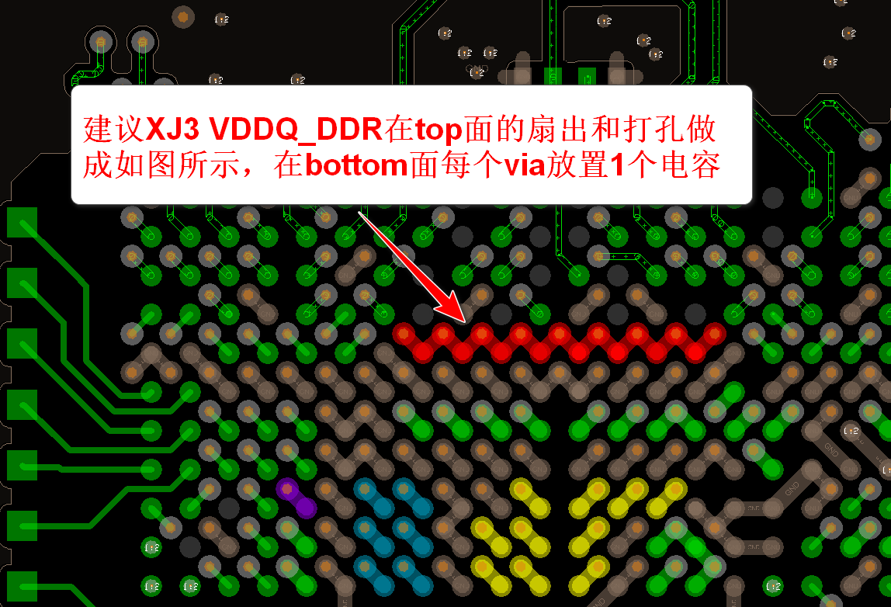
 | 2-3 via | 主芯片电源ball扇出via的数量不少于参考设计（ 9个） | 1
 | 2-4 via | 电源平面存在换层时，换层处via数量满足通流需求（推荐8个以上）
 | 3-1 shape | LPDDR4/DDR4模式时，原理图中VDDQ_DDR_1V1和VDDQLP_DDR是同一个网络，在layout中是同一个平面 | 1
 | 3-2 shape | 主芯片电源ball在top面已用trace连接起来
 | 3-3 shape | 主芯片、DDR颗粒、VRM是在同面布局
 | 3-4 shape | 为最小化整个平面的回路电感，电源层优先选择靠近主芯片的层（参考设计在L4） | 1 |  | 例：实际在L5
 | 3-5 shape | 电源平面没有被多个相邻via通孔打断
 | 3-6 shape | VDDQ电源的平面宽度是否覆盖了DDR布线区域
 | 3-7 shape | 电源平面的截面最小处满足电流使用要求(2A)
 | 3-8 shape | BGA区域的Bottom面做铺铜处理，相同网络的Decap是连接在一起的
 | 4-1 VRM | VRM输出侧的Via数量足够，可满足通流需求，且不少于参考设计（ 8个）
 | 4-2 VRM | VRM靠近芯片ball摆放，且布局方向和电流方向一致
 | 4-3 VRM | 输出端禁止串联磁珠，是否满足
 | 4-4 VRM | 输出端禁止串联电阻，是否满足
 | 4-5 VRM | VRM sense信号取样点靠近主芯片BGA ball，按照模拟信号走线，走线避开高速噪声源
VDD_DDR | 1-1 电容 | 以减小封装电感，是否优先使用0201封装电容
 | 1-2 电容 | 以减小trace inductance，主芯片背面电容fanout的方式是否为盘中孔
 | 1-3 电容 | 以减小trace inductance，主芯片背面电容是否已考虑fanout方式带来的影响
 | 1-4 电容 | 该电源域电容的数量、位置和容值和参考设计是相同的 | 1
 | 1-5 电容 | 主芯片背面区域电容的数量，是否和参考设计一样（参考设计是8颗）
 | 1-6 电容 | 主芯片背面区域电容的容值，是否和参考设计一样（参考设计是1x3.3nf+2x4.7nf+1x10nf+2x100nf+1x1uf+1x4.7uf）
 | 2-1 via | 电源和地网络是否通孔设计（不推荐使用盲埋孔）
 | 2-2 via | 主芯片电源ball 都有对应的via，不存在2个ball共用1个via
 | 2-3 via | 主芯片电源ball扇出via的数量不少于参考设计（参考设计： 8个） | 1
 | 2-4 via | 电源平面存在换层时，换层处via数量满足通流需求（推荐数量>5个）
 | 3-1 shape | 主芯片和VRM同面布局
 | 3-2 shape | 为最小化整个平面的回路电感，电源层优先选择靠近主芯片的层（参考设计在L6） |  |  | 例：实际在L5
 | 3-3 shape | 电源平面没有被多个相邻via通孔打断
 | 3-4 shape | 电源平面的截面最小处满足电流使用要求(2A)
 | 3-5 shape | BGA区域的Bottom面做铺铜处理，相同网络的Decap是连接在一起的
 | 4-1 VRM | VRM输出侧的Via数量要足够，可满足通流需求，且不少于参考设计（5个）
 | 4-2 VRM | VRM靠近芯片ball摆放，且布局方向和电流方向一致
 | 4-3 VRM | 输出端禁止串联磁珠，是否满足
 | 4-4 VRM | 输出端禁止串联电阻，是否满足
 | 4-5 VRM | VRM sense信号取样点靠近主芯片BGA ball，按照模拟信号走线，走线避开高速噪声源
VDD_CNN0 | 1-1 电容 | 以减小封装电感，是否优先使用0201封装电容
 | 1-2 电容 | 以减小trace inductance，主芯片背面电容fanout的方式是否为盘中孔
 | 1-3 电容 | 以减小trace inductance，主芯片背面电容是否已考虑fanout方式带来的影响
 | 1-4 电容 | 该电源域电容的数量、位置和容值和参考设计是相同的 | 1
 | 1-5 电容 | 主芯片背面区域电容的数量，是否和参考设计一样（参考设计是7颗）
 | 1-6 电容 | 主芯片背面区域电容的容值，是否和参考设计一样（参考设计是2x100nf+4x1uf+1x4.7uf）
 | 1-7 电容 | 330uf buck电容靠近主芯片摆放 |  |  | 例：实际使用了220uF
 | 2-1 via | 电源和地网络是否通孔设计（不推荐使用盲埋孔）
 | 2-2 via | 主芯片电源ball 都有对应的via，不存在2个ball共用1个via
 | 2-3 via | 主芯片电源ball扇出via的数量不少于参考设计（参考设计： 8个） | 1
 | 2-4 via | 电源平面存在换层时，换层处via数量满足通流需求（推荐数量>8个）
 | 3-1 shape | 主芯片和VRM同面布局
 | 3-2 shape | 为最小化整个平面的回路电感，电源层优先选择靠近芯片的层（参考设计在L4） |  |  | 例：实际在L5
 | 3-3 shape | 电源平面没有被多个相邻via通孔打断
 | 3-4 shape | 电源平面的截面最小处满足电流使用要求 | 1
 | 3-5 shape | BGA区域的Bottom面做铺铜处理，将同网络的Decap连接起来
 | 4-1 VRM | VRM输出侧的Via数量要足够，可满足通流需求，且不少于参考设计（8个）
 | 4-2 VRM | VRM靠近主芯片ball摆放，且布局方向和电流方向一致
 | 4-3 VRM | 输出端禁止串联磁珠，是否满足
 | 4-4 VRM | 输出端禁止串联电阻，是否满足
 | 4-5 VRM | VRM sense信号取样点靠近主芯片BGA ball，按照模拟信号走线，走线避开高速噪声源 | 1
VDD_CNN1 | 1-1 电容 | 以减小封装电感，是否优先使用0201封装电容
 | 1-2 电容 | 以减小trace inductance，芯片背面电容fanout的方式是否为盘中孔
 | 1-3 电容 | 以减小trace inductance，芯片背面电容是否已考虑fanout方式带来的影响
 | 1-4 电容 | 该电源域电容的数量、位置和容值和参考设计是相同的 | 1
 | 1-5 电容 | 主芯片背面区域电容的数量，是否和参考设计一样（参考设计是7颗）
 | 1-6 电容 | 主芯片背面区域电容的容值，是否和参考设计一样（参考设计是2x100nf+4x1uf+1x4.7uf）
 | 1-7 电容 | 330uf buck电容靠近主芯片摆放 |  |  | 例：实际使用了220uF
 | 2-1 via | 电源和地网络是否通孔设计（不推荐使用盲埋孔）
 | 2-2 via | 主芯片电源ball 都有对应的via，不存在2个ball共用1个via
 | 2-3 via | 主芯片电源ball扇出via的数量不少于参考设计（参考设计： 8个） | 1
 | 2-4 via | 电源平面存在换层时，换层处via数量满足通流需求（推荐数量>8个）
 | 3-1 shape | 主芯片和VRM同面布局
 | 3-2 shape | 为最小化整个平面的回路电感，电源层优先选择靠近芯片的层（参考设计在L5）
 | 3-3 shape | 电源平面没有被多个相邻via通孔打断
 | 3-4 shape | 电源平面的截面最小处满足电流使用要求 | 1
 | 3-5 shape | BGA区域的Bottom面做铺铜处理，将同网络的Decap连接起来
 | 4-1 VRM | VRM输出侧的Via数量要足够，可满足通流需求，且不少于参考设计（8个）
 | 4-2 VRM | VRM靠近主芯片ball摆放，且布局方向和电流方向一致
 | 4-3 VRM | 输出端禁止串联磁珠，是否满足
 | 4-4 VRM | 输出端禁止串联电阻，是否满足
 | 4-5 VRM | VRM sense信号取样点靠近主芯片BGA ball，按照模拟信号走线，走线避开高速噪声源 | 1
VDD_CORE_PD | 1-1 电容 | 以减小封装电感，是否优先使用0201封装电容
 | 1-2 电容 | 以减小trace inductance，芯片背面电容fanout的方式是否为盘中孔
 | 1-3 电容 | 以减小trace inductance，芯片背面电容是否已考虑fanout方式带来的影响
 | 1-4 电容 | 该电源域电容的数量、位置和容值和参考设计是相同的 | 1
 | 1-5 电容 | 主芯片背面区域电容的数量，是否和参考设计一样（参考设计是7颗）
 | 1-6 电容 | 主芯片背面区域电容的容值，是否和参考设计一样（参考设计是2x100nf+3x1uf+1x4.7uf+1x10uf）
 | 2-1 via | 电源和地网络是否通孔设计（不推荐使用盲埋孔）
 | 2-2 via | 主芯片电源ball 都有对应的via，不存在2个ball共用1个via
 | 2-3 via | 主芯片电源ball扇出via的数量不少于参考设计（ 14个） | 1
 | 2-4 via | 电源平面存在换层时，换层处via数量满足通流需求（推荐数量>8个）
 | 3-1 shape | 主芯片和VRM同面布局
 | 3-2 shape | 为最小化整个平面的回路电感，电源层优先选择靠近芯片的层（参考设计在L4） |  |  | 例：实际在L5
 | 3-3 shape | 电源平面没有被多个相邻via通孔打断
 | 3-4 shape | 电源平面的截面最小处满足电流使用要求 | 1
 | 3-5 shape | BGA区域的Bottom面做铺铜处理，将同网络的Decap连接起来
 | 4-1 VRM | VRM输出侧的Via数量要足够，可满足通流需求，且不少于参考设计（8个）
 | 4-2 VRM | VRM靠近主芯片ball摆放，且布局方向和电流方向一致
 | 4-3 VRM | 输出端禁止串联磁珠，是否满足
 | 4-4 VRM | 输出端禁止串联电阻，是否满足
 | 4-5 VRM | VRM sense信号取样点靠近主芯片BGA ball，按照模拟信号走线，走线避开高速噪声源 | 1
VDD_CPU | 1-1 电容 | 以减小封装电感，是否优先使用0201封装电容
 | 1-2 电容 | 以减小trace inductance，主芯片背面电容fanout的方式是否为盘中孔
 | 1-3 电容 | 以减小trace inductance，主芯片背面电容是否已考虑fanout方式带来的影响
 | 1-4 电容 | 该电源域电容的数量、位置和容值和参考设计是相同的 | 1
 | 1-5 电容 | 主芯片背面区域电容的数量，是否和参考设计一样（参考设计是5颗）
 | 1-6 电容 | 主芯片背面区域电容的容值，是否和参考设计一样（参考设计是2x100nf+1x1uf+1x2.2uf+1x4.7uf）
 | 2-1 via | 电源和地网络是否通孔设计（不推荐使用盲埋孔）
 | 2-2 via | 主芯片电源ball 都有对应的via，不存在2个ball共用1个via
 | 2-3 via | 主芯片电源ball扇出via的数量不少于参考设计（ 6个） | 1
 | 2-4 via | 电源平面存在换层时，换层处via数量满足通流需求（推荐数量>6个）
 | 3-1 shape | 主芯片和VRM同面布局
 | 3-2 shape | 为最小化整个平面的回路电感，电源层优先选择靠近芯片的层（参考设计在L3） |  |  | 例：实际在L5
 | 3-3 shape | 电源平面没有被多个相邻via通孔打断
 | 3-4 shape | 电源平面的截面最小处满足电流使用要求
 | 3-5 shape | BGA区域的Bottom面做铺铜处理，将同网络的Decap连接起来
 | 4-1 VRM | VRM输出侧的Via数量要足够，可满足通流需求，且不少于参考设计（6个）
 | 4-2 VRM | VRM靠近主芯片ball摆放，且布局方向和电流方向一致
 | 4-3 VRM | 输出端禁止串联磁珠，是否满足
 | 4-4 VRM | 输出端禁止串联电阻，是否满足
 | 4-5 VRM | VRM sense信号取样点靠近主芯片BGA ball，按照模拟信号走线，走线避开高速噪声源
 | 1-1 电容 | 主芯片背面区域电容厂家优选Murata
Capacitor | 1-2 电容 | 电容的fanout要选择环路电感最小的方式：fanout线尽量粗、最好铺铜；电源、GND过孔间距尽量近 | 1
 | 1-3 电容 | 同容值优先使用小封装电容，减少电容的封装自感
 | 1-4 电容 | 7343封装的钽电容，每个焊盘的fanout过孔数量 > =6个
 | 1-5 电容 | 1210封装的陶瓷电容，每个焊盘的fanout过孔数量 > =4个
 | 1-6 电容 | 0805封装的陶瓷电容，每个焊盘的fanout过孔数量 >=3个
 | 1-7 电容 | 0603封装的陶瓷电容，每个焊盘的fanout过孔数量 >=2个
 | 1-8 电容 | 0402封装的陶瓷电容，每个焊盘的fanout过孔数量 >=1个，避免多个电容共用1个过孔的情况

